Урок 4
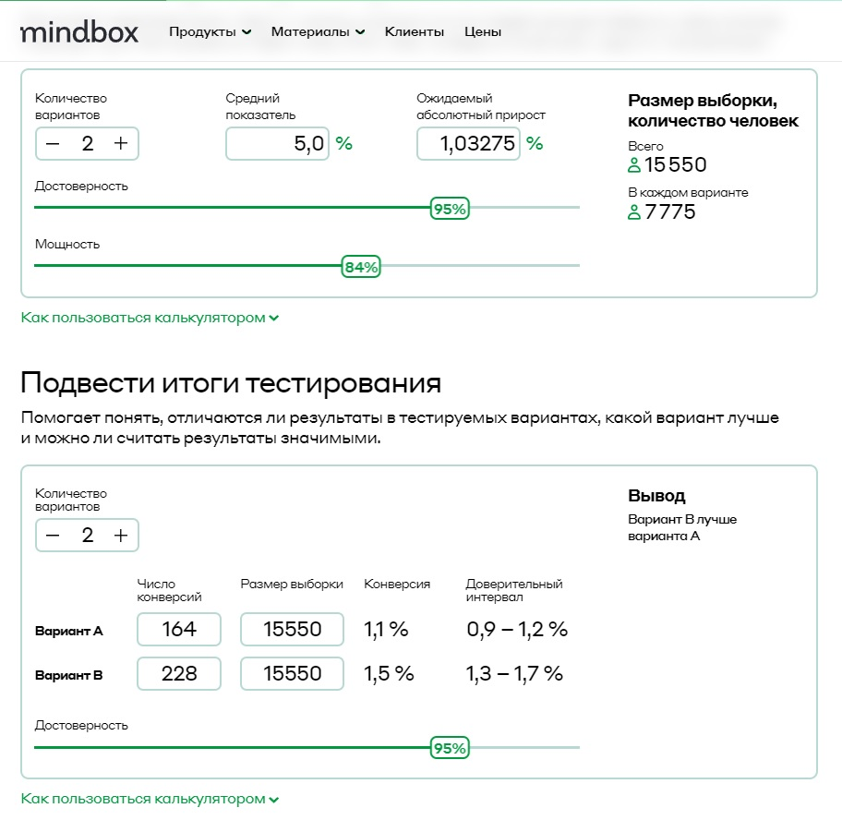
Курс "Введение в продуктовую аналитику"
Домашнее задание №4
Текст домашнего задания: 1. Вы провели эксперимент c упрощением формы заказа в магазине Утконос и получили результаты по метрике конверсий в покупку. Выберите метод оценки и оцените есть ли статистически значимые различия между конверсиями в двух группах. Дайте краткие рекомендации команде. Результаты: 1) Число юзеров в группах, которые заходили на сайт в период эксперимента: n1 = 15 550 и n2 = 15 550 2) Число юзеров в группах, которые совершили хотя бы одну покупку за период эксперимента: n1 = 164 и n2 = 228 3) Конверсии: conv1 = 1.05% conv2 = 1.47% . 2. Приоритизируйте гипотезы, написанные в 3 домашнем задании, по методу RICE

1. Выберите метод оценки и оцените есть ли статистически значимые различия между конверсиями в двух группах. Дайте краткие рекомендации команде.
Решение
Вариант В лучше варианта А.
2. Приоритизируйте гипотезы, написанные в 3 домашнем задании, по методу RICE

Гипотеза | R | I | C | E | RICE score | Приоритет
ЕСЛИ мы изменим дизайн страниц товаров с более четкими и привлекательными визуальными эффектами, ТО мы ожидаем увеличения коэффициента конверсии, ПОТОМУ ЧТО улучшенная визуальная презентация может привлечь посетителей, что приведет к большему количеству покупок. | 200 | 2 | 80% | 8 | 40 | 4
ЕСЛИ мы введем персонализированные рекомендации, основанные на истории посещений клиентов, ТО мы ожидаем более высокий средний чек, ПОТОМУ ЧТО индивидуальные предложения по продуктам могут побудить клиентов изучать и добавлять дополнительные товары в свою корзину, что приведет к более крупным покупкам. | 700 | 3 | 90% | 8 | 236 | 2
ЕСЛИ мы оптимизируем скорость загрузки веб-сайта и упростим процесс оформления заказа, ТО мы прогнозируем снижение показателя отказов, ПОТОМУ ЧТО быстрое время загрузки и упрощенный процесс оформления заказа могут повысить удовлетворенность пользователей и побудить посетителей остаться и завершить покупку. | 800 | 2 | 70% | 6 | 187 | 3
ЕСЛИ мы обновим дизайн и формулировку кнопок с призывом к действию, ТО мы предполагаем увеличение числа переходов по ссылкам, ПОТОМУ ЧТО привлекающие внимание и убедительные кнопки могут побудить пользователей нажимать и изучать дальше, увеличивая вовлеченность и потенциальные конверсии. | 300 | 1 | 15% | 5 | 9 | 5
ЕСЛИ мы внедрим программу лояльности клиентов, ТО мы предполагаем увеличение коэффициента удержания клиентов, ПОТОМУ ЧТО поощрение постоянных клиентов эксклюзивными льготами и стимулами может усилить чувство признательности и побудить их продолжать совершать покупки, что приведет к более высоким показателям удержания. | 1000 | 3 | 80% | 4 | 600 | 1

